様式
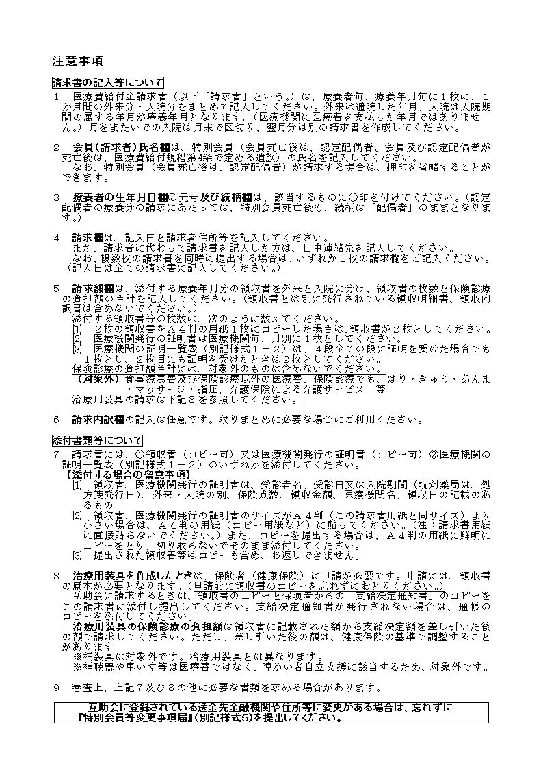
 | 別記様式１ |  |  |  |  |  |  |  |  |  |  |  |  |  |  |  |  |  |  |  |  |  |  |  |  |  |  |  | ☆療養者毎に１か月分をまとめて１枚の請求書で請求してください。
 | 給付 |  | 0 |  |  | 2 |  |  | 医療費給付金請求書 |  |  |  |  |  |  |  |  |  |  |  |  |  |  |  |  |  |  |  | ☆太線の内側を記入、押印してください。
 |  |  |  |  |  |  |  |  |  |  |  |  |  |  |  |  |  |  |  |  |  |  |  |  |  |  |  |  | ☆裏面を参照のうえ作成してください。

 | 特別会員 番号 |  |  |  |  |  | 0 |  |  |  |  |  |  |  |  |  |  |  |  |  |  |  |  | 右づめに記入してください。 |  |  |  |  |  | 請 求 |  |  | 一般財団法人北海道公立学校教職員互助会理事長 様

 | フリガナ |  |  |  |  |  |  |  |  |  |  |  |  |  |  |  |  |  |  |  |  |  |  |  |  |  | 特別会員は押印を省略できます。裏面注意事項２参照 |  |  |  |  |  |  |  |  | (記入日） |  |  |  |  |  | 令和 |  |  |  | 年 |  |  |  |  | 月 |  | 日
 | 会員 (請求者) 氏名 |  |  |  |  |  |  |  |  |  |  |  |  |  |  |  |  |  |  |  |  |  |  |  |  |  |  |  |  |  |  |  | 左記の請求者は本紙記載のとおり請求します。
 |  |  |  |  |  |  |  |  |  |  |  |  |  |  |  |  |  |  |  |  |  |  |  |  | ㊞ |  |  |  |  |  |  |  | （請求者住所等） |  |  |  |  |  |  | 複数枚の医療費給付金請求書を同時に提出する場合、 ＊の項目はいずれかの１枚に記入してください。

 | 療養者 氏 名 |  |  |  |  |  |  |  |  |  |  |  |  |  |  |  |  |  | フリ ガナ |  |  |  |  |  |  |  |  |  |  |  |  |  | ＊ |  | ＴＥＬ
必ずご記入ください。
 |  |  |  |  |  |  | （姓） |  |  |  |  |  |  |  |  |  |  |  | （名）
 |  |  |  |  |  |  |  |  |  |  |  |  |  |  |  |  |  |  |  |  |  |  |  |  |  |  |  |  |  |  |  |  | ＊ |  | 住所 |  | 〒

 | 療養者の生年月日 |  |  |  |  |  | 大正 |  |  |  | 昭和 |  |  |  | 平成 |  |  | （元号に○） |  |  | 続 柄 |  |  | 本 人 |  |  |  | 0

会員死亡後も配偶者のまま
 |  |  |  |  |  |  |  |  |  |  |  |  |  |  |  |  |  |  |  |  | (会員と療養者の関係に○) |  |  | 配偶者 |  |  |  | 1
 |  |  |  |  |  |  |  |  |  |  | 年 |  |  |  |  |  | 月 |  | 日

 | 療養 年月 |  |  |  |  |  |  | 西暦で記入
 |  |  |  |  |  |  |  |  |  |  |  | 2 |  |  | 0 |  |  |  |  | 年 |  |  |  |  |  | 月
 |  |  |  |  |  |  |  |  |  |  |  |  |  |  |  |  |  |  |  |  |  |  |  |  |  |  |  |  |  |  |  | ＊請求者に代わって請求書を記入した方の日中連絡先 |  |  |  |  |  | 氏 名 |  |  |  |  | 請求者との関係 |  |  |  |  |  | 日中連絡先（電話番号）

 | 請求額 |  |  |  | 外 来 |  |  |  |  |  | 領収書(明細書･内訳書を除く) |  |  |  |  |  |  |  |  |  |  | 保険診療の負担額合計 |  |  |  |  |  |  |  |  |  |  |  |  | 入 院 |  |  |  | 領収書(明細書･内訳書を除く) |  |  |  |  |  |  | 保険診療の負担額合計
 |  |  |  |  |  |  |  |  |  |  |  |  |  |  |  |  | 0 |  | 枚 |  |  |  | 0 |  |  |  |  |  |  |  |  | 円 |  |  |  |  |  |  |  |  | 0 |  |  | 枚 |  |  |  | 0 |  |  |  |  |  | 円
 | （互助会使用欄）
 |  |  |  |  |  |  |  |  |  |  |  |  |  |  |  | 二次審査 |  |  |  |  |  |  | 十万 |  | 万 |  | 千 |  |  |  |  |  | 円 |  |  |  |  |  |  |  |  |  |  |  |  |  | 十万 |  |  | 万 |  | 千 |  |  | 円
 |  |  |  |  |  | 千 |  |  |  |  |  |  |  | 円 |  |  |  |  |  |  | 外 来 |  |  |  |  |  |  |  |  |  |  |  |  |  |  |  |  |  |  |  |  |  |  |  | 入 院
 | 無条件 給付額 |  |  |  |  |  |  |  |  | 0 |  |  | 0

 | 修 正 コード

 | 請 求 内 訳（記入は任意です。） |  |  | 外 来 分 医療機関名及び保険調剤薬局名 |  |  |  |  |  |  |  |  |  |  |  |  |  |  |  |  | 保険診療の負担額 |  |  |  |  |  |  |  |  |  |  |  |  | 外 来 分 医療機関名及び保険調剤薬局名 |  |  |  |  |  |  |  |  |  |  |  | 保険診療の負担額
（請求者使用欄）取りまとめにご利用ください。
 |  |  |  | ① |  |  |  |  |  |  |  |  |  |  |  |  |  |  |  |  |  |  |  |  |  |  |  |  |  |  |  |  |  | ⑨
 |  |  |  |  |  |  |  |  |  |  |  |  |  |  |  |  |  |  |  |  |  |  |  |  |  |  |  |  |  |  | 円 |  |  |  |  |  |  |  |  |  |  |  |  |  |  |  |  |  |  |  |  |  |  | 円
 |  |  |  | ② |  |  |  |  |  |  |  |  |  |  |  |  |  |  |  |  |  |  |  |  |  |  |  |  |  |  |  |  |  | ⑩
 |  |  |  |  |  |  |  |  |  |  |  |  |  |  |  |  |  |  |  |  |  |  |  |  |  |  |  |  |  |  | 円 |  |  |  |  |  |  |  |  |  |  |  |  |  |  |  |  |  |  |  |  |  |  | 円
 |  |  |  | ③ |  |  |  |  |  |  |  |  |  |  |  |  |  |  |  |  |  |  |  |  |  |  |  |  |  |  |  |  |  | ⑪
 |  |  |  |  |  |  |  |  |  |  |  |  |  |  |  |  |  |  |  |  |  |  |  |  |  |  |  |  |  |  | 円 |  |  |  |  |  |  |  |  |  |  |  |  |  |  |  |  |  |  |  |  |  |  | 円
 |  |  |  | ➃ |  |  |  |  |  |  |  |  |  |  |  |  |  |  |  |  |  |  |  |  |  |  |  |  |  |  |  |  |  | ⑫
 |  |  |  |  |  |  |  |  |  |  |  |  |  |  |  |  |  |  |  |  |  |  |  |  |  |  |  |  |  |  | 円 |  |  |  |  |  |  |  |  |  |  |  |  |  |  |  |  |  |  |  |  |  |  | 円
 |  |  |  | ⑤ |  |  |  |  |  |  |  |  |  |  |  |  |  |  |  |  |  |  |  |  |  |  |  |  |  |  |  |  |  | 入 院 分 医療機関名 |  |  |  |  |  |  |  |  |  |  |  | 保険診療の負担額
 |  |  |  |  |  |  |  |  |  |  |  |  |  |  |  |  |  |  |  |  |  |  |  |  |  |  |  |  |  |  | 円
 |  |  |  | ⑥ |  |  |  |  |  |  |  |  |  |  |  |  |  |  |  |  |  |  |  |  |  |  |  |  |  |  |  |  |  | ㋐
 |  |  |  |  |  |  |  |  |  |  |  |  |  |  |  |  |  |  |  |  |  |  |  |  |  |  |  |  |  |  | 円 |  |  |  |  |  |  |  |  |  |  |  |  |  |  |  |  |  |  |  |  |  |  | 円
 |  |  |  | ⑦ |  |  |  |  |  |  |  |  |  |  |  |  |  |  |  |  |  |  |  |  |  |  |  |  |  |  |  |  |  | ㋑
 |  |  |  |  |  |  |  |  |  |  |  |  |  |  |  |  |  |  |  |  |  |  |  |  |  |  |  |  |  |  | 円 |  |  |  |  |  |  |  |  |  |  |  |  |  |  |  |  |  |  |  |  |  |  | 円
 |  |  |  | ⑧ |  |  |  |  |  |  |  |  |  |  |  |  |  |  |  |  |  |  |  |  |  |  |  |  |  |  |  |  |  | ㋒
 |  |  |  |  |  |  |  |  |  |  |  |  |  |  |  |  |  |  |  |  |  |  |  |  |  |  |  |  |  |  | 円 |  |  |  |  |  |  |  |  |  |  |  |  |  |  |  |  |  |  |  |  |  |  | 円
 |  | （互助会受付印）

 |  |  |  |  |  |  |  |  |  |  |  |  |  |  |  |  |  |  |  |  |  |  |  |  |  |  |  |  |  |  |  |  |  |  |  |  |  |  |  |  |  |  |  |  |  |  |  |  | 整理番号 |  |  |  |  |  |  | 0
 |  |  |  |  |  |  |  |  |  |  |  |  |  |  | （一財）北海道公立学校教職員互助会
 |  |  |  |  |  |  |  |  |  |  |  |  |  |  | 〠060-8560 札幌市中央区北1条西6丁目2番地 損保ジャパン札幌ビル5階
 |  |  |  |  |  |  |  |  |  |  |  |  |  |  | ☎ 011-271-5229 (福祉相談室直通) 011-211-6071 (特別会員グループ直通) 011-271-5225 (代表) |  |  |  |  |  |  |  |  |  |  |  |  |  |  |  |  |  |  |  |  |  |  |  |  |  |  |  |  |  |  |  |  |  |  |  |  |  |  |  |  | 3

 |  |  |  |  |  |  |  |  |  |  |  |  |  |  |  |  |  |  |  |  |  |  |  |  |  |  |  |  |  |  |  |  |  |  |  |  |  |  |  |  |  |  |  |  |  |  |  |  |  |  |  |  |  |  |  | 3

